Blad1
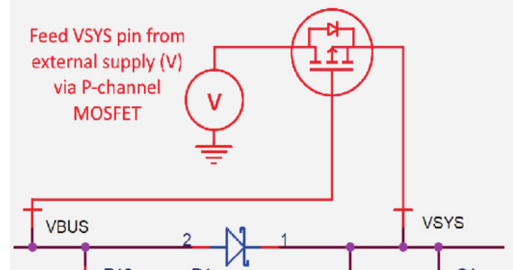
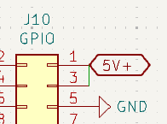
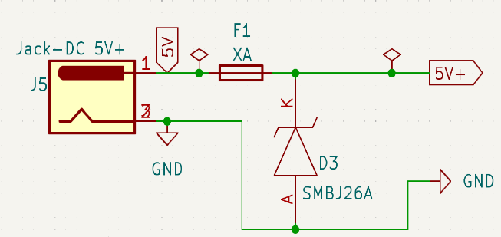
ID | MoSCoW | Specificatie | Verantwoording
T1 | M | Er wordt gebruik gemaakt van een printplaat die zonder solderen verbonden kan worden aan de RPI en PICO. | Hiermee blijft de flexibiliteit om de besturingseenheden uit te wisselen of te vervangen mogelijk.
T1.1 | M | De connector voor de Raspberry Pi 5 naar de HAT is een 2.54 pitch 1mm tht header (stacking header). De connector voor de Raspberry Pi Pico is een THT pin header met dezelfde pitch en dikte. | Deze headers passen fysiek.
T2.0 | M | De RPI afmetingen worden geïnspireerd op de volgende specificatie/richtlijnen: https://github.com/raspberrypi/hats | De exacte afmetingen en vereisten hoeven niet te worden aangehouden, maar het gebruik van een richtlijn en sjabloon voor de pcb maakt het ontwerpen makkelijker/sneller.
T2.1 | X | X
T2.2 | C | De HAT bevat een barreljack 5.2mm formaat voor voeding. | Deze is bruikbaar met veel beschikbare 5V voedingsadapters ook op hogere wattages.
T3.0 | S | Voor de connector type worden JST (JST_EH_BXB-EH-A_1x0X_P2.50mm_Vertical) connectoren gekozen. | Deze connectoren zijn flexibel in gebruik. De connectors kunnen opgebouwd worden. Ze voldoen aan de 3A specificaties voor de LEDS.
T3.1 | W | Voor de audio apparatuur wordt een tulp connector gekozen. | De tulp connectoren zijn meer gepast voor op de behuizing. Vanaf daar kunnen ze worden doorverbonden met de terminal blocks op de versterker.
T3.2 | S | De extra pinnen, GPIO en voedingspinnen worden via de connector typen gespecificeerd in T3.1 uitgebroken. | Door deze pinnen uit te breken verbeterd dit de flexibiliteit van het systeem.
T3.3 | M | Datacommunicatie tussen de Raspberry Pi 5 en Raspberry Pi Pico vind plaats via een USB kabel van USBA poort van de Raspberry Pi 5 naar micro USB poort op de PICO. | Op deze manier wordt een UART poort op de Raspberry Pi Pico vrijgehouden en kan er nieuwe software (updates) via de Raspberry Pi worden geüpload naar de Raspberry Pi Pico
T4.0 | W | De Raspberry Pi Pico wordt gevoed vanuit de Raspberry Pi 5 poort en kan indien gewenst ook worden gevoed vanuit de PCB. Dit volgens onderstaande circuit uit de RPI2040 datasheet, waarbij V=5V. | Hierdoor ontstaat de mogelijkheid om de Raspberry Pi Pico te blijven voeden wanneer de stroomwegvalt. Aangezien dit niet veel meerwaarde biedt voor nu wordt dit concept niet verder meer uitgewerkt.
T4.1 | W | De Raspberry Pi 5 word vanuit de printplaat gevoed via de GPIO pinnen. | Niet haalbaar met de huidige voedingsvereisten voor de randapparatuur en de Raspberry Pi 5's specifieke voedings benodigdheden.
T4.2 | X | X
T4.3 | S | De voedingsheaders leveren de directe voeding door aan de uitgangspoorten. Een minimale vorm van bescherming in de vorm van een diode en zekering wordt toegepast volgens onderstaande circuit | De randapparatuur wordt gevoed door deze pinnen.
T5.0 | M | Een WS2812b Led wordt gebruikt als status indicator, of gebruikersled. | Dit is dezelfde Led als die wordt gebruikt door de rest van de FDS.
T5.1 | W | Een 6x6x6mm THT tactile knop wordt gebruikt als een reset knop. | Deze knop wordt uitgebroken.
T5.2 | C | Zelfde knop als bij T5.1 wordt gebruikt voor de gebruikers knop. | Er is geen wens vanuit de opdrachtgever om een andere knop hiervoor te kiezen.
T6.0 | S | Er worden soldeer jumpers geïnstalleerd op plekken waar functionaliteit kan worden geschakeld tussen RPI5 en RPI3 en RPI4, Hierbij is de standaard uitgaande van de RPI5. | Dit biedt de extra mogelijkheid om via de GPIO pinnen van de Raspberry Pi 3&4 geluid te sturen naar de audio versterker.
T7.0 | M | De Latch die gebruikt wordt voor het opvangen van het signaal van de metaaldetector is van het type: SR-latch en het model is de MC14043BDR2G. | Deze SR-latch bevat de juiste logische spanningslevels en logica om door de Raspberry Pi Pico aangstuurd te worden.

